照明算定(導入前1)
導入前（既存照明用） １ |  |  |  |  |  |  |  |  |  |  |  |  |  |  | 照明算定(導入前1)

色のついたセルに記入します。 |  |  |  | 導入後の記載と同じ設置場所ごとに必ず入力して下さい。 導入前後で行がずれてしまうと正しく計算されませんので、ご注意ください！
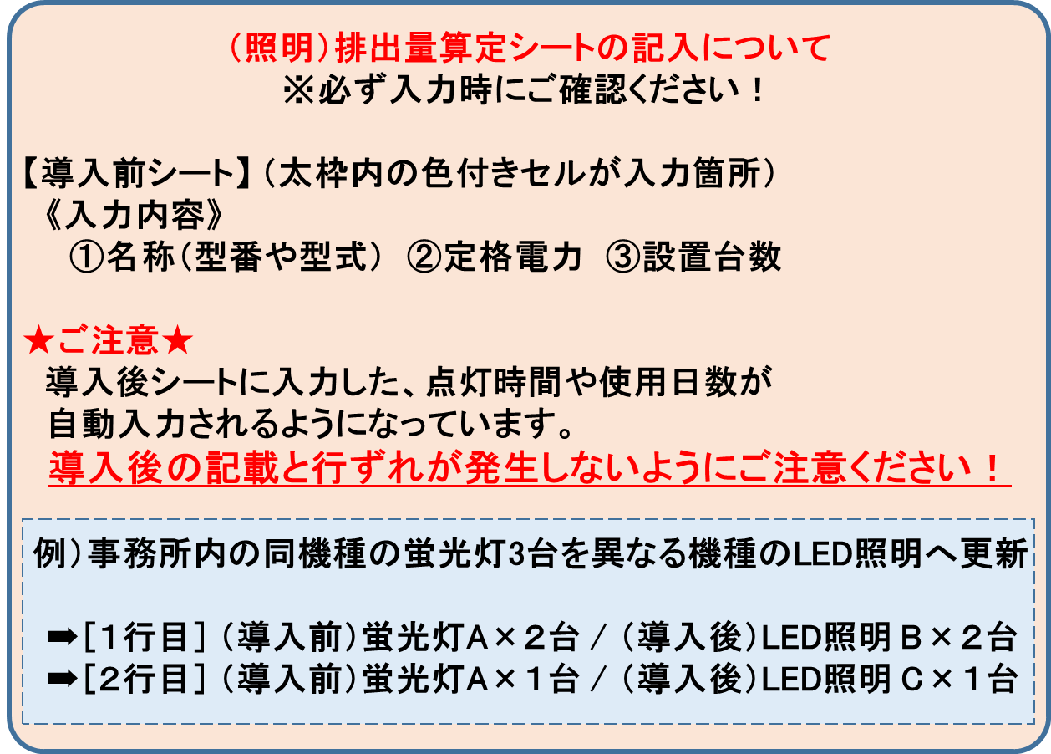

 | № | 名称（型番、型式） |  |  | 定格電力 | 台数(本数） | 点灯時間 | 使用日数 |  | 消費電力量 |  | 説明（設置場所） |  |  |  | 効果算定年数 | 効果算定 消費電力量
 |  |  |  |  | W | 台・本 | 時間/日 | 日/年 |  | kWh/年
 | 1 |  |  |  |  |  | 0 | 0 |  | 0 |  | 0
 | 2 |  |  |  |  |  | 0 | 0 |  | 0 |  | 0
 | 3 |  |  |  |  |  | 0 | 0 |  | 0 |  | 0
 | 4 |  |  |  |  |  | 0 | 0 |  | 0 |  | 0
 | 5 |  |  |  |  |  | 0 | 0 |  | 0 |  | 0
 | 6 |  |  |  |  |  | 0 | 0 |  | 0 |  | 0
 | 7 |  |  |  |  |  | 0 | 0 |  | 0 |  | 0
 | 8 |  |  |  |  |  | 0 | 0 |  | 0 |  | 0
 | 9 |  |  |  |  |  | 0 | 0 |  | 0 |  | 0
 | 10 |  |  |  |  |  | 0 | 0 |  | 0 |  | 0
 | 11 |  |  |  |  |  | 0 | 0 |  | 0 |  | 0
 | 12 |  |  |  |  |  | 0 | 0 |  | 0 |  | 0
 | 13 |  |  |  |  |  | 0 | 0 |  | 0 |  | 0
 | 14 |  |  |  |  |  | 0 | 0 |  | 0 |  | 0
 | 15 |  |  |  |  |  | 0 | 0 |  | 0 |  | 0
 | 16 |  |  |  |  |  | 0 | 0 |  | 0 |  | 0
 | 17 |  |  |  |  |  | 0 | 0 |  | 0 |  | 0
 | 18 |  |  |  |  |  | 0 | 0 |  | 0 |  | 0
 | 19 |  |  |  |  |  | 0 | 0 |  | 0 |  | 0
 | 20 |  |  |  |  |  | 0 | 0 |  | 0 |  | 0
 | 21 |  |  |  |  |  | 0 | 0 |  | 0 |  | 0
 | 22 |  |  |  |  |  | 0 | 0 |  | 0 |  | 0
 | 23 |  |  |  |  |  | 0 | 0 |  | 0 |  | 0
 | 24 |  |  |  |  |  | 0 | 0 |  | 0 |  | 0
 | 25 |  |  |  |  |  | 0 | 0 |  | 0 |  | 0
 | 26 |  |  |  |  |  | 0 | 0 |  | 0 |  | 0
 | 27 |  |  |  |  |  | 0 | 0 |  | 0 |  | 0
 | 28 |  |  |  |  |  | 0 | 0 |  | 0 |  | 0
 | 29 |  |  |  |  |  | 0 | 0 |  | 0 |  | 0
 | 30 |  |  |  |  |  | 0 | 0 |  | 0 |  | 0
 | 31 |  |  |  |  |  | 0 | 0 |  | 0 |  | 0
 | 32 |  |  |  |  |  | 0 | 0 |  | 0 |  | 0
 | 33 |  |  |  |  |  | 0 | 0 |  | 0 |  | 0
 | 34 |  |  |  |  |  | 0 | 0 |  | 0 |  | 0
 | 35 |  |  |  |  |  | 0 | 0 |  | 0 |  | 0
 | 36 |  |  |  |  |  | 0 | 0 |  | 0 |  | 0
 | 37 |  |  |  |  |  | 0 | 0 |  | 0 |  | 0
 | 38 |  |  |  |  |  | 0 | 0 |  | 0 |  | 0
 | 39 |  |  |  |  |  | 0 | 0 |  | 0 |  | 0
 | 40 |  |  |  |  |  | 0 | 0 |  | 0 |  | 0
 | 41 |  |  |  |  |  | 0 | 0 |  | 0 |  | 0
 | 42 |  |  |  |  |  | 0 | 0 |  | 0 |  | 0
 | 43 |  |  |  |  |  | 0 | 0 |  | 0 |  | 0
 | 44 |  |  |  |  |  | 0 | 0 |  | 0 |  | 0
 | 45 |  |  |  |  |  | 0 | 0 |  | 0 |  | 0
 | 46 |  |  |  |  |  | 0 | 0 |  | 0 |  | 0
 | 47 |  |  |  |  |  | 0 | 0 |  | 0 |  | 0
 | 48 |  |  |  |  |  | 0 | 0 |  | 0 |  | 0
 | 49 |  |  |  |  |  | 0 | 0 |  | 0 |  | 0
 | 50 |  |  |  |  |  | 0 | 0 |  | 0 |  | 0
 | ※50以上は「導入前2」のシートをご利用ください。 |  |  |  |  |  |  |  |  |  |  |  |  |  |  |  | 0.00 |  | 計
 |  | 導入前CO₂排出量 | 0 |  |  | t-CO₂ | 電力量合計 |  | 0 |  | kWh |  | 効果算定年数分 | 0 |  | t-CO₂ | 0 | CO2排出量

効果算定年数分の電力使用量の算出は以下の条件で計算されます。
①効果算定の年数は、
・照明機器の寿命
・法定耐用年数
・処分制限期間 のうち、最も短い期間となります。
②電力量合計×効果算定年数＝効果算定年数分の電力使用量となります。

照明算定(導入後1)
導入後（新規照明用） １ |  |  |  |  |  |  |  |  |  |  |  |  |  |  | 照明算定(導入後1)

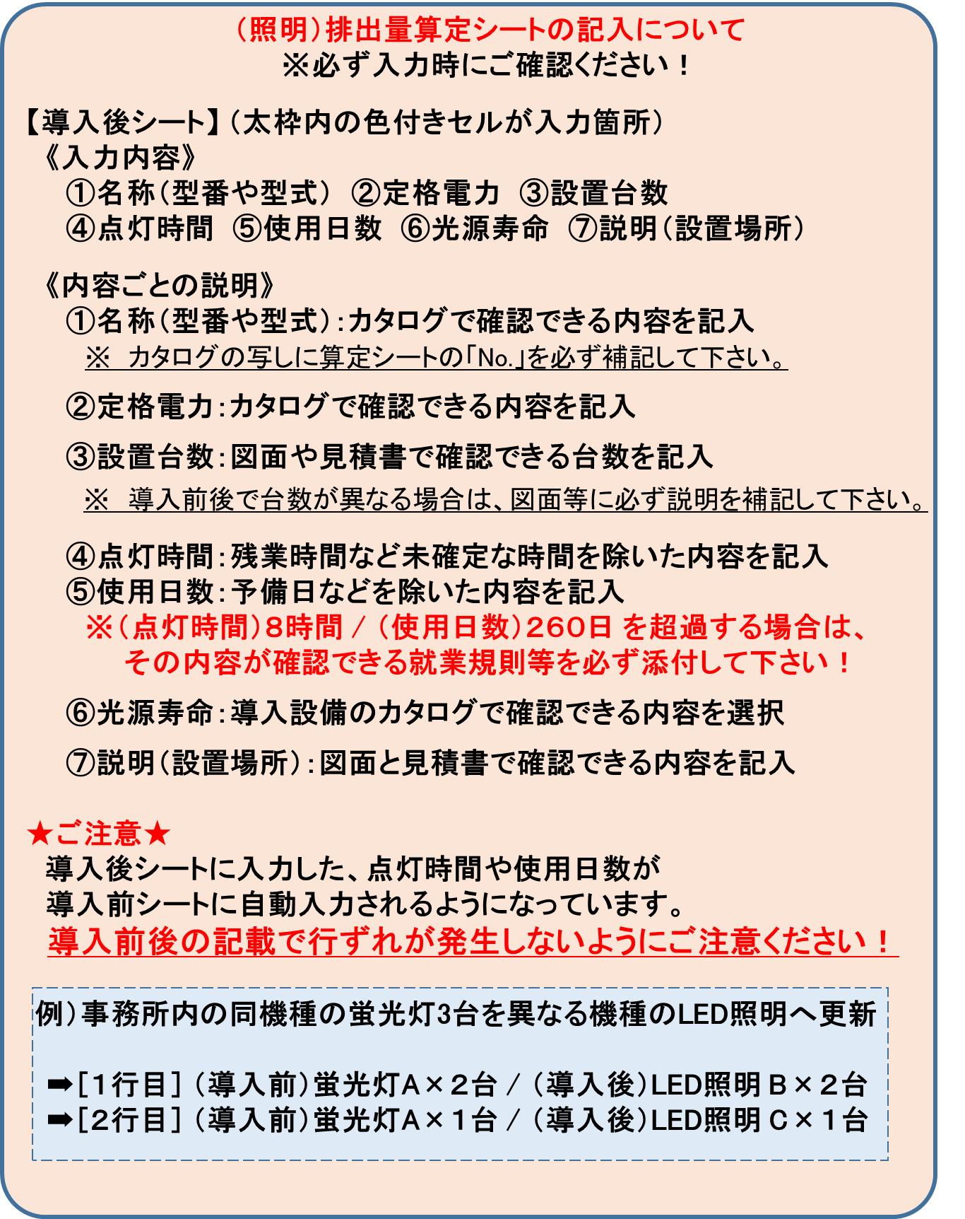
導入前後で設置場所ごとの入力がずれないようにご注意ください！

 |  | ※ | 財産処分制限期間＝10年（法定耐用年数が10年未満の場合はその法定耐用年数）
 | № | 名称（型番） |  |  | 定格電力 | 台数 (本数） | 点灯 時間 |  | 使用日数 | 消費電力量 | 寿命 | 説明（設置場所） |  |  |  | 効果算定年数 | 稼働時間 |  | 効果算定 消費電力量
 |  |  |  |  | W | 台・本 | 時間/日 |  | 日/年 | kWh/年 | 時間
 | 1 |  |  |  |  |  |  |  |  | 0
 | 2 |  |  |  |  |  |  |  |  | 0
 | 3 |  |  |  |  |  |  |  |  | 0
 | 4 |  |  |  |  |  |  |  |  | 0
 | 5 |  |  |  |  |  |  |  |  | 0
 | 6 |  |  |  |  |  |  |  |  | 0
 | 7 |  |  |  |  |  |  |  |  | 0
 | 8 |  |  |  |  |  |  |  |  | 0
 | 9 |  |  |  |  |  |  |  |  | 0
 | 10 |  |  |  |  |  |  |  |  | 0
 | 11 |  |  |  |  |  |  |  |  | 0
 | 12 |  |  |  |  |  |  |  |  | 0
 | 13 |  |  |  |  |  |  |  |  | 0
 | 14 |  |  |  |  |  |  |  |  | 0
 | 15 |  |  |  |  |  |  |  |  | 0
 | 16 |  |  |  |  |  |  |  |  | 0
 | 17 |  |  |  |  |  |  |  |  | 0
 | 18 |  |  |  |  |  |  |  |  | 0
 | 19 |  |  |  |  |  |  |  |  | 0
 | 20 |  |  |  |  |  |  |  |  | 0
 | 21 |  |  |  |  |  |  |  |  | 0
 | 22 |  |  |  |  |  |  |  |  | 0
 | 23 |  |  |  |  |  |  |  |  | 0
 | 24 |  |  |  |  |  |  |  |  | 0
 | 25 |  |  |  |  |  |  |  |  | 0
 | 26 |  |  |  |  |  |  |  |  | 0
 | 27 |  |  |  |  |  |  |  |  | 0
 | 28 |  |  |  |  |  |  |  |  | 0
 | 29 |  |  |  |  |  |  |  |  | 0
 | 30 |  |  |  |  |  |  |  |  | 0
 | 31 |  |  |  |  |  |  |  |  | 0
 | 32 |  |  |  |  |  |  |  |  | 0
 | 33 |  |  |  |  |  |  |  |  | 0
 | 34 |  |  |  |  |  |  |  |  | 0
 | 35 |  |  |  |  |  |  |  |  | 0
 | 36 |  |  |  |  |  |  |  |  | 0
 | 37 |  |  |  |  |  |  |  |  | 0
 | 38 |  |  |  |  |  |  |  |  | 0
 | 39 |  |  |  |  |  |  |  |  | 0
 | 40 |  |  |  |  |  |  |  |  | 0
 | 41 |  |  |  |  |  |  |  |  | 0
 | 42 |  |  |  |  |  |  |  |  | 0
 | 43 |  |  |  |  |  |  |  |  | 0
 | 44 |  |  |  |  |  |  |  |  | 0
 | 45 |  |  |  |  |  |  |  |  | 0
 | 46 |  |  |  |  |  |  |  |  | 0
 | 47 |  |  |  |  |  |  |  |  | 0
 | 48 |  |  |  |  |  |  |  |  | 0
 | 49 |  |  |  |  |  |  |  |  | 0
 | 50 |  |  |  |  |  |  |  |  | 0
 | ※50以上は「導入後2」のシートをご利用ください。 |  |  |  |  |  |  |  |  |  |  |  |  |  |  |  |  | 計 | 0
 |  | 導入後CO₂排出量 |  | 0.0 |  | t-CO₂ |  | 電力量合計 |  | 0 | kWh |  | 効果算定年数分 | 0 |  | t-CO₂ |  |  | 0 | CO2排出量

効果算定年数分の電力使用量の算出は以下の条件で計算されます。
①効果算定の年数は、
・照明機器の寿命
・法定耐用年数
・処分制限期間 のうち、最も短い期間となります。
②電力量合計×効果算定年数＝効果算定年数分の電力使用量となります。

ボイラ排出量算定
ボイラCO₂排出量算定用 |  |  |  |  |  |  |  |  |  |  |  |  |  |  |  |  |  |  |  |  | シート名 |  | ボイラ排出量算定
本様式で計算するか、別様式で計算するかを選択します。
本様式を使用
他の様式を使用
財産処分制限期間※ |  |  |  |  |  |  | 《ボイラのエネルギー量算定方法 の選択》 （右のどちらかを選択する）

色のついたセルにしか記入できません。
水色のセルはリストから選択します。
導入前
●既存ボイラ
 | （１）既存ボイラの稼働の情報
 | 更新対象のボイラの稼働状況、性能を記載します。（最大８台まで記載可能）
 |  | 名称・型式等 |  |  | 燃料消費量 |  |  | 単位 |  | 年間稼働時間(h/年） |  |  |  | 名称・型式等 |  |  |  |  | 燃料消費量 |  |  | 単位 |  | 年間稼働時間(h/年）

 | 1 |  |  |  |  |  |  |  |  |  |  |  | 5
 | 2 |  |  |  |  |  |  |  |  |  |  |  | 6
 | 3 |  |  |  |  |  |  |  |  |  |  |  | 7
 | 4 |  |  |  |  |  |  |  |  |  |  |  | 8

 | （２）エネルギー使用状況
 |  | 名称・型式等 |  |  |  | 方式 |  |  |  | 年式等 |  | 燃料の種類 |  |  |  | 台数 | 昨年度燃料使用量 |  |  |  |  | ボイラ効率 |  | ｔ-ＣＯ₂／年

 | 1
 | 2
 | 3
 | 4

 |  |  |  |  |  |  |  |  |  |  |  |  | ※ | CO2排出量は、小数点第２位を四捨五入して、小数点第１位までの表記としてください。

 |  |  | 導入後のCO2排出量 |  |  |  |  |  |  |  |  |  |  |  |  |  |  |  | 0.0 |  |  |  |  |  | t-CO2/年

導入後
●導入予定ボイラ

 | 省エネ手法 |  |  | 設備の高効率化
 | 導入設備 |  |  | 高効率タイプに更新 |  |  |  |  |  |  |  | （"その他"の場合の説明： ）
 | 燃料の種類 |  |  | 都市ガス(13A:45MJ/m3)

 |  |  |  |  |  |  |  |  | ＊燃料転換だけの場合は、現行ボイラの効率を記入する。
 |  | 名称・型式等 |  |  |  |  | 方式 |  |  |  | 台数 |  | ボイラ効率 |  | 使用按分 |  | 導入後想定する 燃料使用量 |  |  |  |  | ｔ-ＣＯ₂／年

 | 1 |  |  |  |  |  |  |  |  |  |  |  |  |  |  |  | 0 |  |  | 千Nm3 |  | 0
 | 2 |  |  |  |  |  |  |  |  |  |  |  |  |  |  |  | ＊導入後の燃料使用量は、必要事項を記入すると自動計算されます。
 | 3
 | 4
 |  |  |  |  |  |  |  |  |  |  |  |  |  | 按分合計 | 0 |  | 按分値は合計を １ にすること！

 |  |  |  |  |  |  |  |  |  |  |  |  | ※ | CO2排出量は、小数点第２位を四捨五入して、小数点第１位までの表記としてください。

 |  |  | 導入後のCO2排出量 |  |  |  |  |  |  |  |  |  |  |  |  |  |  |  | 0.0 |  |  |  |  |  | t-CO2/年

 | 導入前のCO2排出量 |  |  |  |  |  |  |  | 導入後のCO2排出量 |  |  |  |  |  |  |  |  |  | CO2排出削減予測量
 | 0.0 |  | t-CO2/年 |  |  |  | － |  | 0.0 |  |  |  |  |  | t-CO2/年 |  |  | ＝ | 0.0 |  |  |  |  |  | t-CO2/年

 |  |  |  |  |  |  |  |  | 対象設備の財産処分制限期間 |  |  |  |  |  |  |  |  |  | 財産処分制限期間相当
 |  |  |  |  |  |  |  |  | 0 |  |  |  |  | 年 |  |  |  |  | 0.0 |  |  |  |  |  | t-CO2 /財産処分制限期間

 | ※ | 財産処分制限期間＝10年（法定耐用年数が10年未満の場合はその法定耐用年数）

空調算定(導入前）
自動選択
手動選択
導入前（空調用） |  |  |  | 《負荷率の選択》 （右のどちらかを選択する） |  |  |  |  |  |  |  |  |  |  |  |  | シート名 | 空調算定(導入前）
負荷率を様式の標準値で計算するか、手記入するかを選択します。
(下表の負荷率欄に数値を選択します。設備の劣化は計算に反映されません。）

色のついたセルにしか記入できません。
水色のセルはリストから選択します。
 | № | 機種名・馬力（能力）など |  | 年式等 |  | インバータの有無 | 定格消費電力 | 台数 | 使用 時間 |  | 使用日数 |  | 負荷率 |  | 消費電力量 | 説明等 |  |  | 負荷率の可否
 |  |  |  |  |  |  | ｋW | 台 | 時間/日 |  | 日/年 |  | ％ |  | kWh/年
 | 1
 | 2
 | 3
 | 4
 | 5
 | 6
 | 7
 | 8
 | 9
 | 10
 | 11
 | 12
 | 13
 | 14
 | 15
 | 16
 | 17
 | 18
 | 19
 | 20
 | 21
 | 22
 | 23
 | 24
 | 25
 | 26
 | 27
 | 28
 | 29
 | 30
 | 31
 | 32
 | 33
 | 34
 | 35
 | 36
 | 37
 | 38
 | 39
 | 40
 |  |  |  |  |  |  |  |  |  |  |  |  |  | 電力量合計 | 0 | kWh/年
 |  | 導入前の電力量 |  |  |  |  | 導入後の電力量 |  |  |  |  |  |  | 電力削減予測量
 |  | 0 | kWh/年 |  |  |  | 0 |  |  | kWh/年 |  | ＝ |  | 0 |  |  |  | kWh/年

 |  | 導入前のCO2排出量 |  |  |  |  | 導入後のCO2排出量 |  |  |  |  |  |  | CO2排出削減予測量
 |  | 0.0 | t-CO2/年 |  | － |  | 0.0 |  |  | t-CO2/年 |  | ＝ |  | 0.0 |  |  |  | t-CO2/年

 |  |  |  |  |  |  | 対象設備の財産処分制限期間 |  |  |  |  |  |  | 財産処分制限期間相当
 |  |  |  |  |  |  |  |  | 年 |  |  |  |  |  |  |  |  | t-CO2 /財産処分制限期間

空調算定（導入後）
自動選択
手動選択
導入後（空調用） |  |  |  |  |  |  |  |  |  |  |  |  |  | シート名 | 空調算定（導入後）
負荷率の選択の方式は導入前シートと同じにします。
財産処分制限期間※

 | № | 機種名・馬力（能力）など |  |  | インバータの有無 | 定格消費電力 | 台数 | 使用 時間 | 使用日数 | 負荷率 |  | 消費電力量 | 説明等 |  |  | 負荷率の可否
 |  |  |  |  |  | ｋW | 台 | 時間/日 | 日/年 | ％ |  | kWh/年
 | 1
色のついたセルにしか記入できません。
水色のセルはリストから選択します。
 | 2
 | 3
 | 4
 | 5
 | 6
 | 7
 | 8
 | 9
 | 10
 | 11
 | 12
 | 13
 | 14
 | 15
 | 16
 | 17
 | 18
 | 19
 | 20
 | 21
 | 22
 | 23
 | 24
 | 25
 | 26
 | 27
 | 28
 | 29
 | 30
 | 31
 | 32
 | 33
 | 34
 | 35
 | 36
 | 37
 | 38
 | 39
 | 40
 |  |  |  |  |  |  |  |  |  |  | 電力量合計 | 0 | kWh/年

 |  | 導入後のCO2排出量
 |  | 0.0 |  | t-CO2/年

 |  | ※ | 財産処分制限期間＝10年（法定耐用年数が10年未満の場合はその法定耐用年数）

